Inventarna Lista
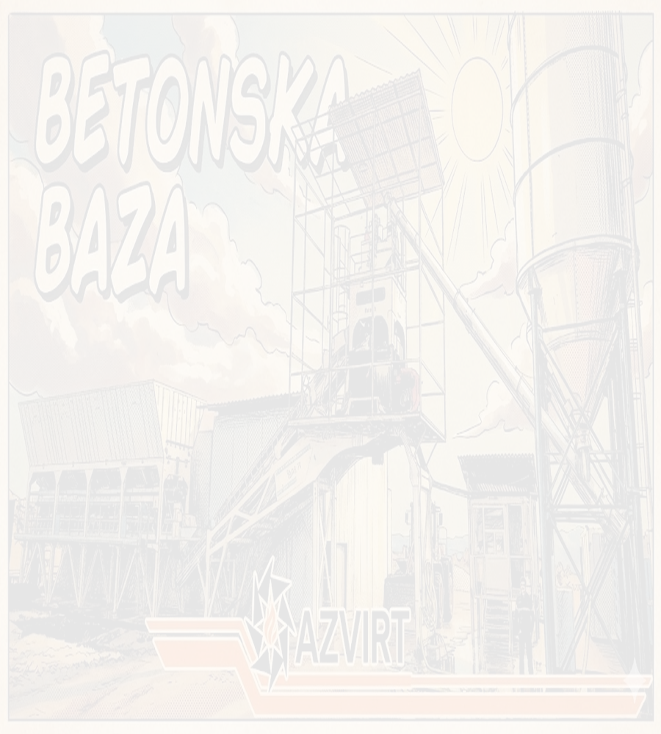
Betonska Baza
Lista rezervnih djelova

Kategorija | Broj dijela | Opis / Napomene | Količina | Jedinica
Obloge | E 11077 |  | 2 | KOM
Obloge | E 27513 |  | 2 | KOM
Obloge | E 11256 |  | 96 | KOM
Obloge | E 234 |  | 6 | KOM
Lopatice | E 1007064 | PODLOŠKE | 2 | KOM
Lopatice | E 13529 | PODLOŠKE | 2 | KOM
Lopatice | E 20218 | PODLOŠKE | 12 | KOM
Lopatice | E 1008692 | PODLOŠKE | 16 | KOM
Vaga Cementa | E 52688 | Mjerne ćelije | 3 | KOM
Vaga Cementa | E 1000052 | MALI CILINDAR | 1 | KOM
Vaga Cementa | E 25848 | GUMA VAGE | 1 | KOM
Aditiv | E 93481 | KLIZAČI VAGE ADITIVA | 1 | KOM
Aditiv | E 93480 | KLIZAČI VAGE ADITIVA | 1 | KOM
Traka | E 35599 | ČISTAČ TRAKE | 1 | KOM
Traka | E 1006399 | OPRUGE | 2 | KOM
Traka | E 1002699 | REDUKTOR SA MOTOROM RAVNE TRAKE VAGE | 0 | KOM
Traka | E 27277 | VALJCI MALI | 10 | KOM
Centralno | E 1006343 | SENZOR PROTOKA CENTRALNOG PODMAZIVANJA | 0 | KOM
Centralno | E 20321 | VENTIL OTVO - ZATVORENO | 0 | KOM

Datum: 20.02.2026

Potpis odgovorne osobe:
_________________________________

